TortoiseSVN使用说明
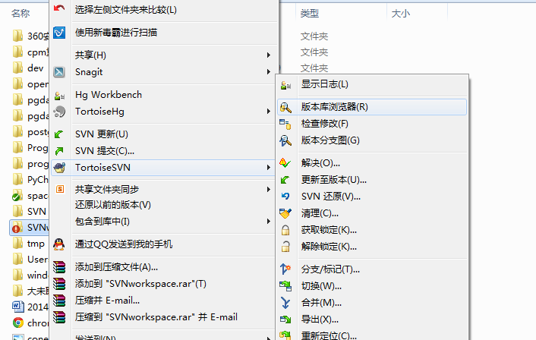
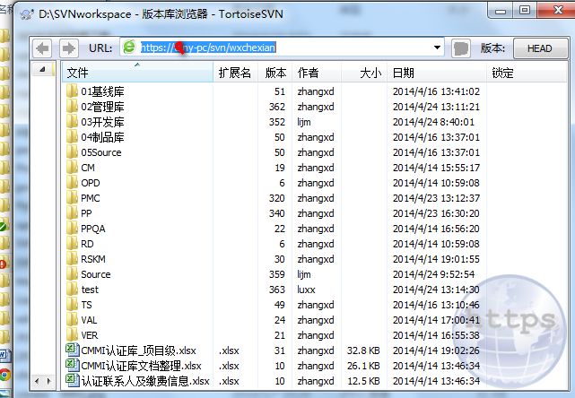
 | SVN使用注意事项：
 | ①最好将SVN的工作目录放到一个独立磁盘分区，工程废弃时直接格式化该分区，因为当工程过大时删除效率低或无法删除。
 | ②修改或查看Source文件时，先Update
 | ③修改时，先update，再lock，确保修改的Source在提交之前其他人不能提交。
 | ④不要删除文件，需要删除时通知配置管理员，配置管理员来进行操作

1 | 需要下载TortoiseSVN，及相关的汉化包，如图：

2 | 对TortoiseSVN-1.8.5.25224-x64-svn-1.8.8右击，点击“安装”

 |  |  | 建文件夹

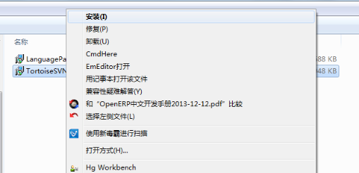

 |  |  |  | 点击安装

3 | 点击安装后，弹出安装界面，然后点击“下一步”

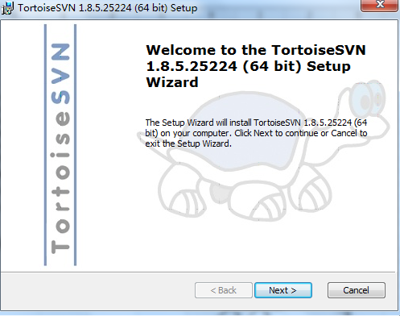

4 | 选择“接受”，点击“下一步”

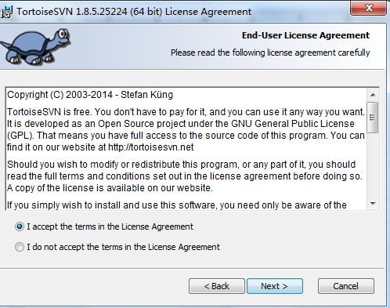

4 | 直接点击“下一步”，默认安装c盘即可。（因为如果你改路径，装中文包时汉化不成功，我试过）

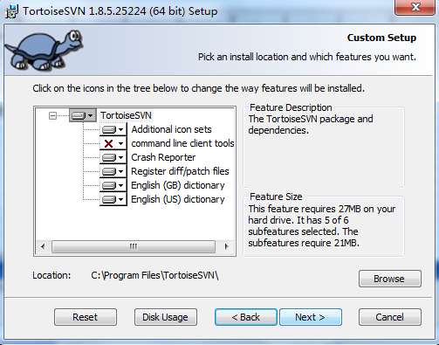

 | 新建工作文件夹“SVNTest”，右键 “SVN Checkout”

5 | 直接点击“安装”，即可

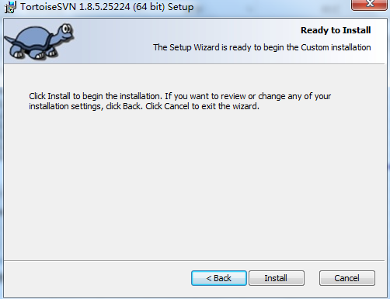

6 | 进入安装过程
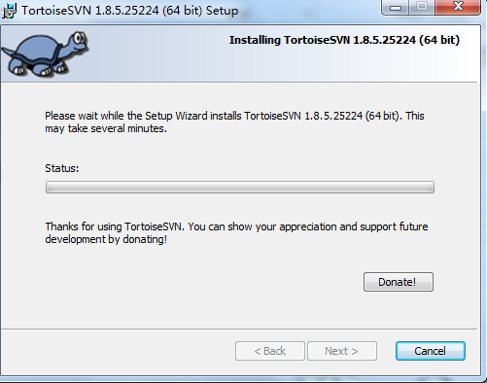

7 | 点击“完成”，就安装成功了

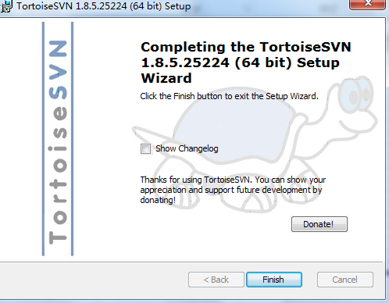

8 | 接下来就是到汉化了，对LanguagePack_1.8.5.25224-x64-zh_CN.msi右击，点击“安装”

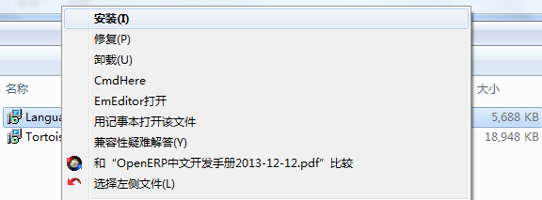

9 | 进入汉化界面，点击“下一步”

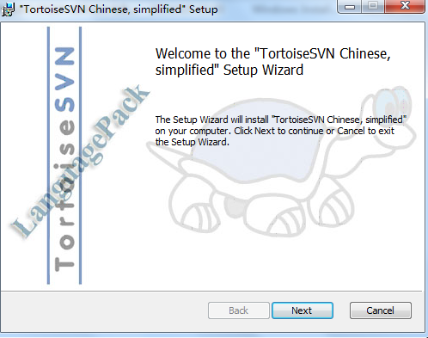

10 | 安装过程，到安装完成页面，最后，点击“完成”
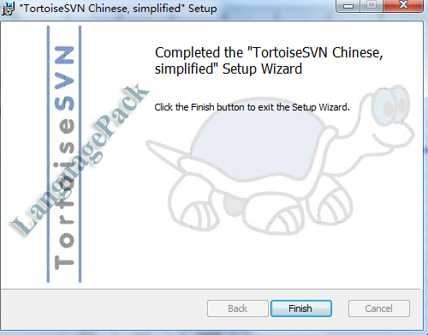
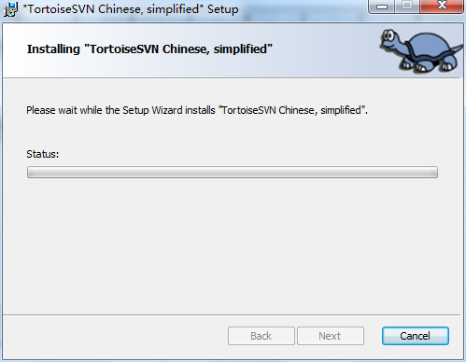

 | SVNTest 右键 ，SVN菜单发生了一些变化

11 | 点击“完成”后，还得右击工作目录-》SVNworkspace-》设置选择语言“简体中文”，点击“确定”，才能真正实现汉化功能。

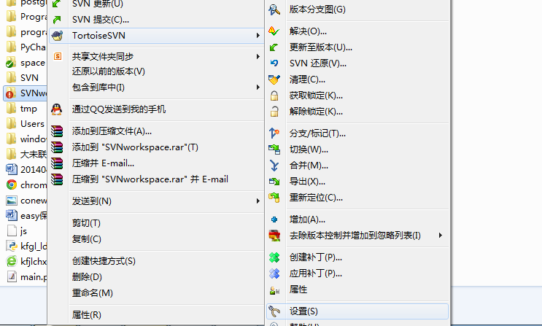
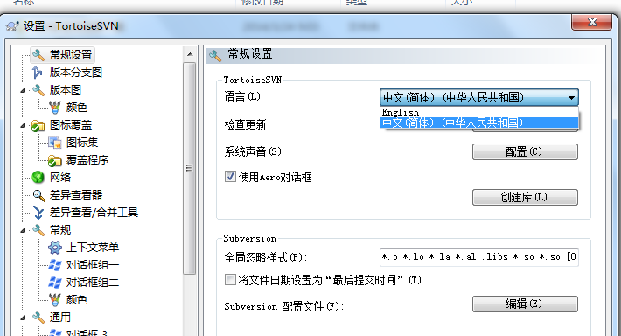

 | 添加只读属性
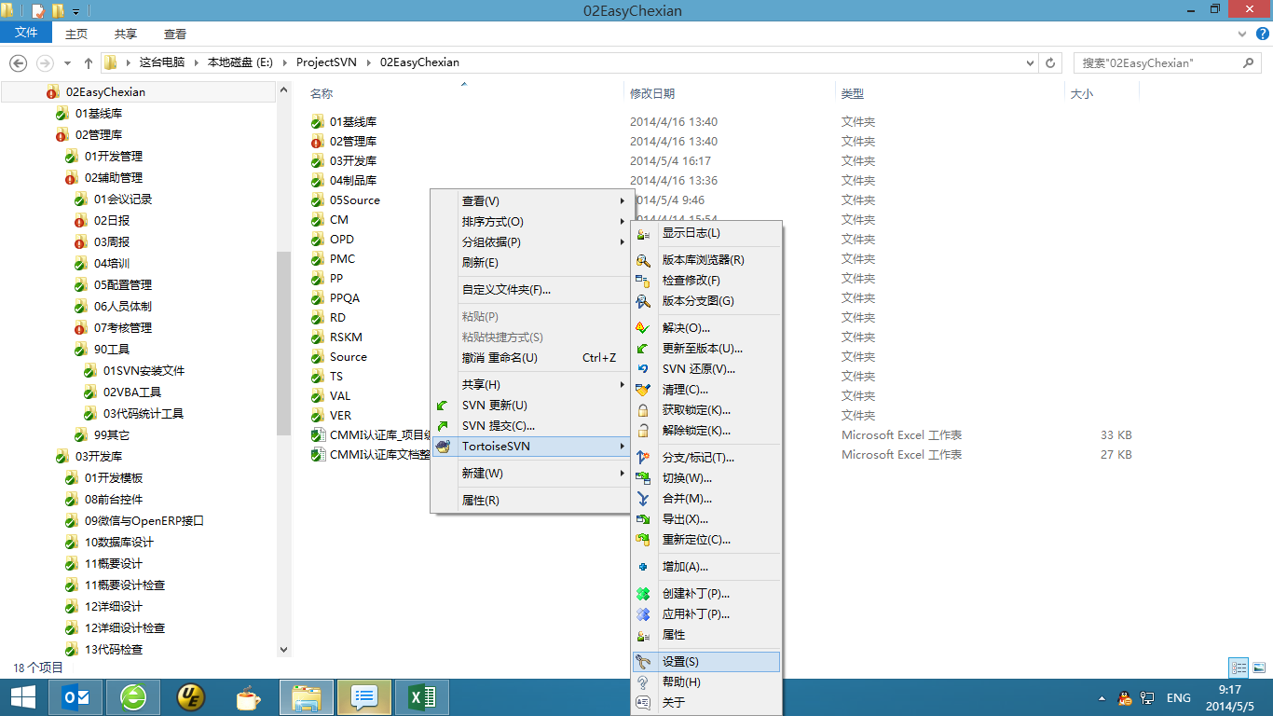

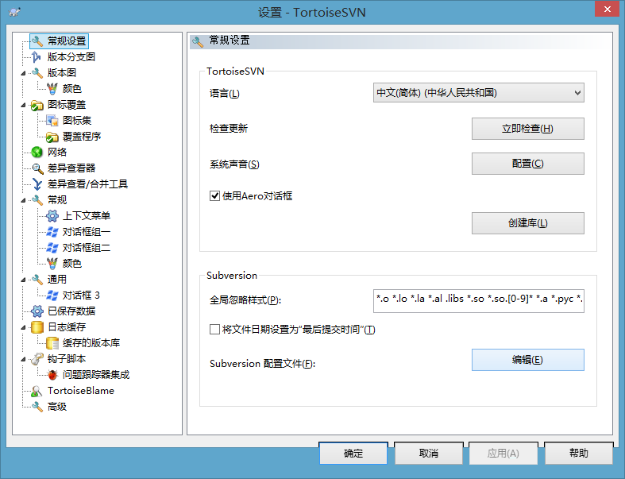

 |  | 在文件的最后添加[* = svn:needs-lock]
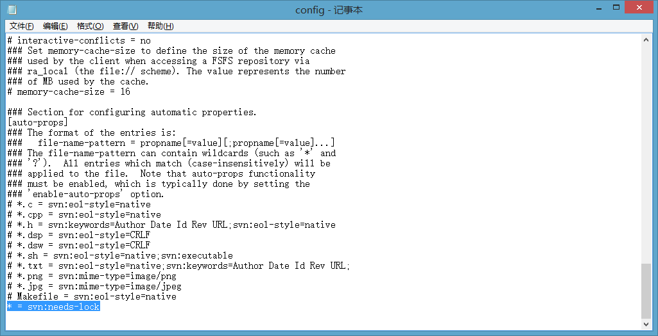

12 | 接下来，就是SVN的使用了，在E（哪个盘都行）盘建个叫SVNworkspace的文件，然后，文件夹SVNworkspace所在E盘根目录，空白处，右击，选择“TortoiseSVN”，选择“版本库浏览器”
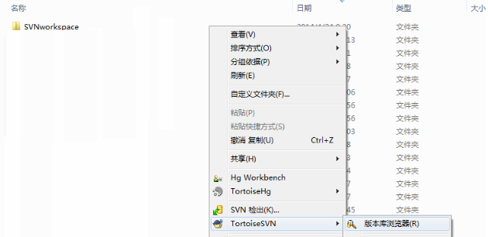

13 | 在工作文件夹“SVNworkspace”，右键 “SVN 检出”，

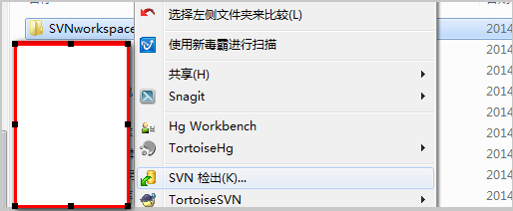

14 | 输入SVN服务器地址 :例如 svn://46.17.xxx.xxx/svn_project/wxchexian_oe ,点击“确定” ,开始取Source（代码）

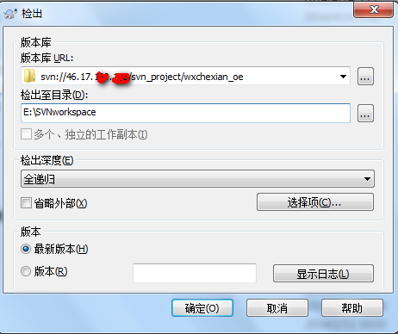

15 | 获取资料的界面

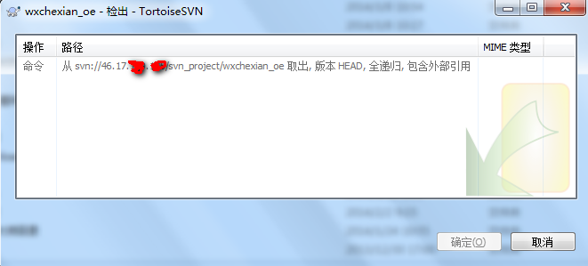

16 | 点击“确定”，就从服务器获取资料完成了
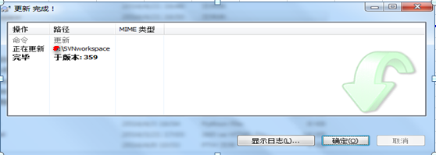

17 | 要修改代码，首先要“更新”，获取最新源码

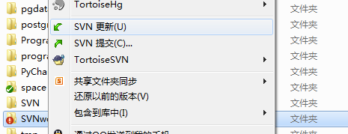

18 | 获取完成，点击“确定”

19 | 向中心库添加test文件，即在“SVNworkspace”工作目录下新建文件夹 “test”，向工作目录增加test文件夹，点击“确定”

 |  |  |  |  | 建文件夹

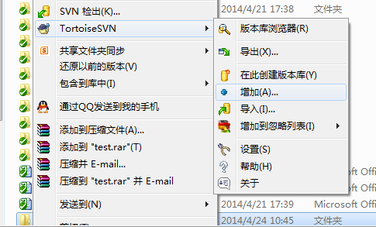

 |  |  |  | 向工作目录增加test文件夹

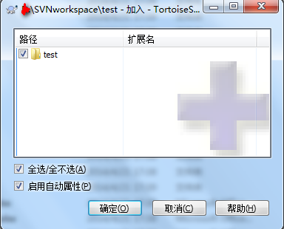

20 | 点击“确定”，就加入完成

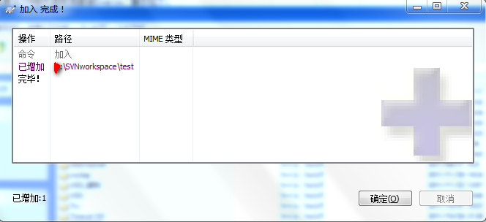

21 | 在test文件夹里，添加test.txt,类似19-20操作，步骤如图

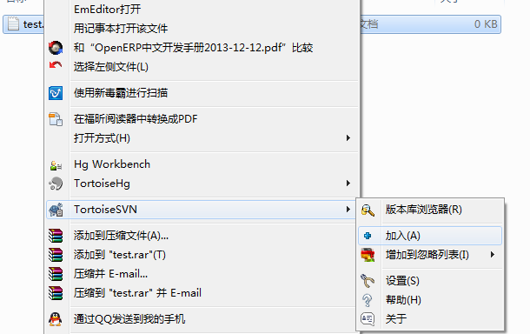

22 | 在新增文件之前要更新，获取最新源码，如操作17-18。

23 | 右击SVNworkspace工作目录，点击“SVN 提交”，勾选你要添加的文件或文件夹，然后点击“确定”

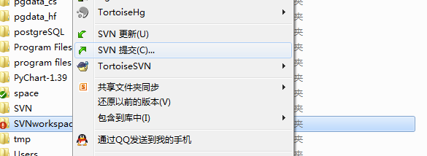

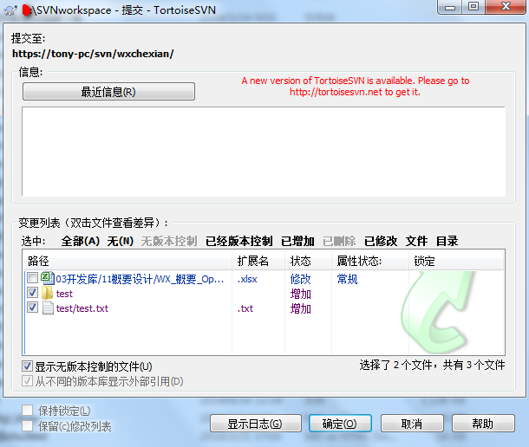

24 | 进入提交画面，点击确定，即可，完成新增文件或文件夹

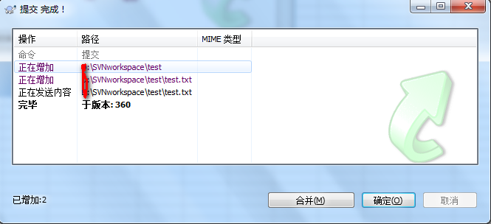

25 | 在修改文件之前要更新，获取最新源码，如操作17-18。

26 | 取得最新源码后，将需要修改的文件 “Lock”，即我要对test.txt进行内容修改，则对test.txt右击，选择“TortoseSVN”,选择“获取锁定”

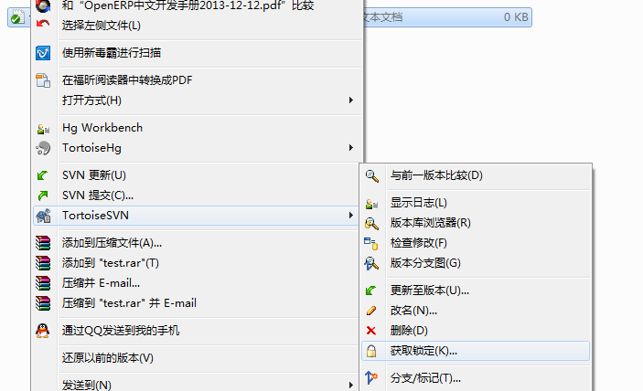

27 | 锁定，要写明原因，勾选你要锁定的文件，点击“确定”，弹出锁定完成页面，点击“确定”

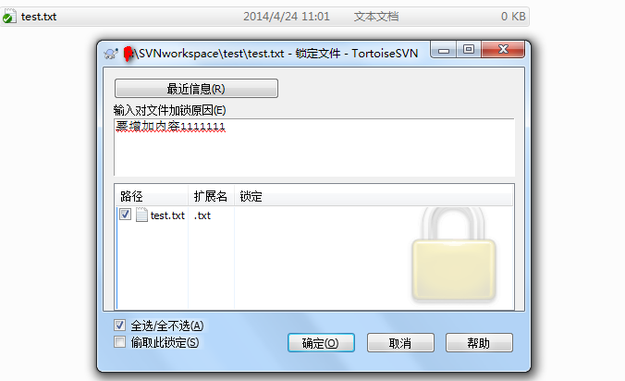

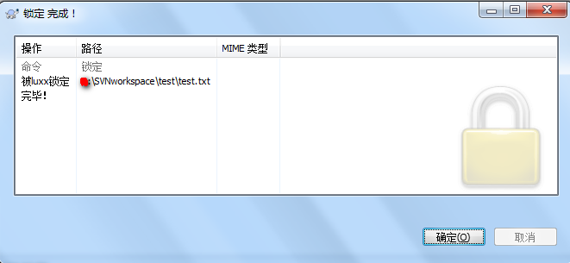

28 | 锁定后，我就可以对文件进行修改了，即增加1111111

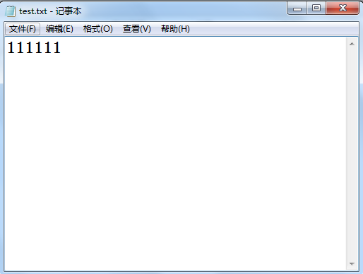

29 | 与服务器最新版本进行比较

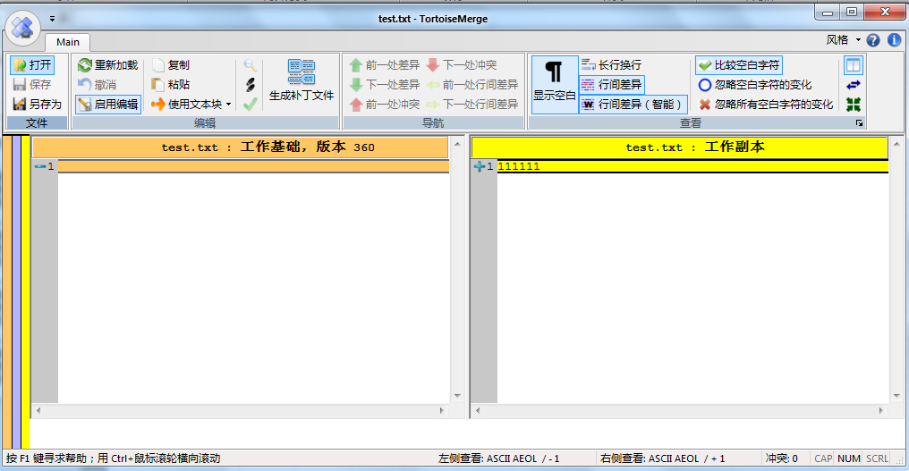

追加的内容

服务器文件
本地文件

30 | 右键text.txt ->SVN 提交->写上你修改的备注，和勾选你你修改的文件，点击"确定"

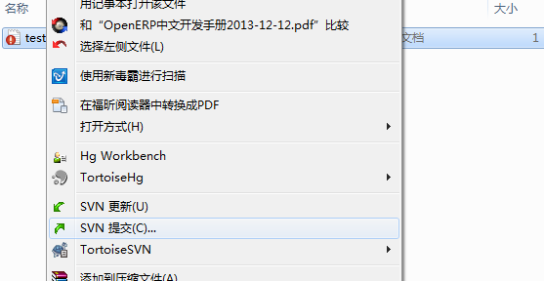

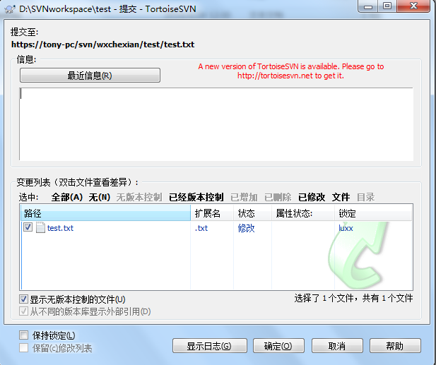

写上修改的备注

你修改的文件

31 | 点击“确定”，即完成了

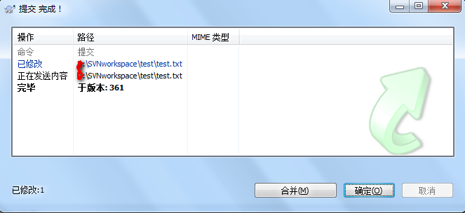

32 | 删除文件(该项操作仅限于配置管理员)

33 | 要删除先更新，获取最新版本，如17-18

34 | 下面是删除的步骤1.右击要删除的文件test.txt，选择“TortoseSVN”,选择“删除”，写上备注，勾选要删除的文件，然后确定 2.删除后，还需要执行commit 3.确认是否删除成功

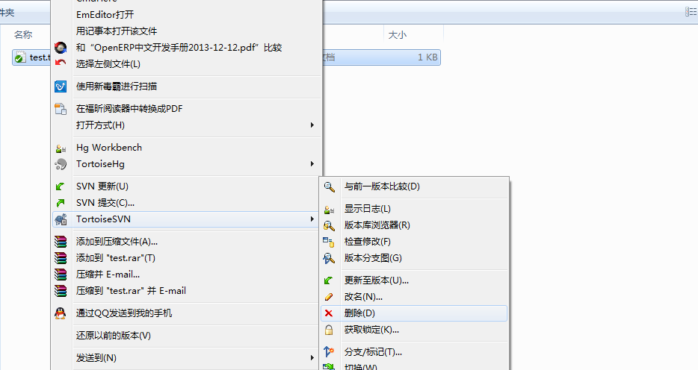

 |  |  |  |  |  |  |  | 右击要删除的文件test.txt，选择“TortoseSVN”,选择“删除”，写上备注，勾选要删除的文件，然后确定

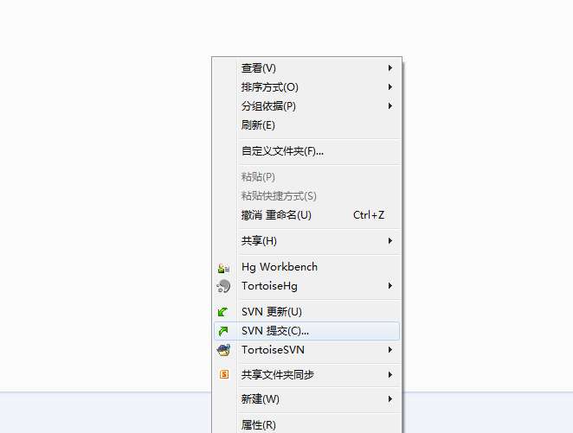

 |  |  |  |  |  |  | .删除后，还需要执行commit

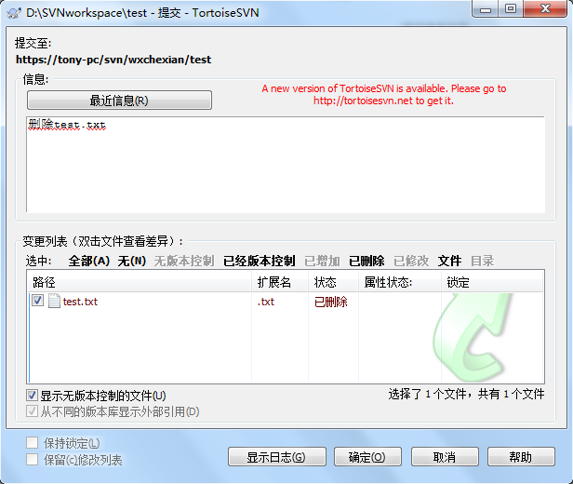

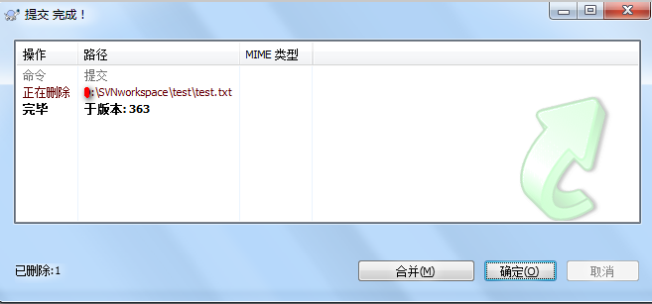

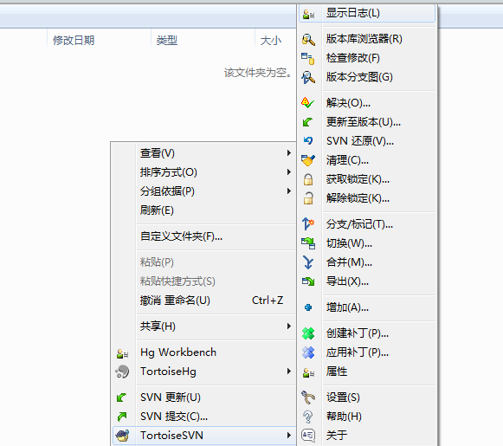
 |  |  |  |  |  | 确认是否删除成功

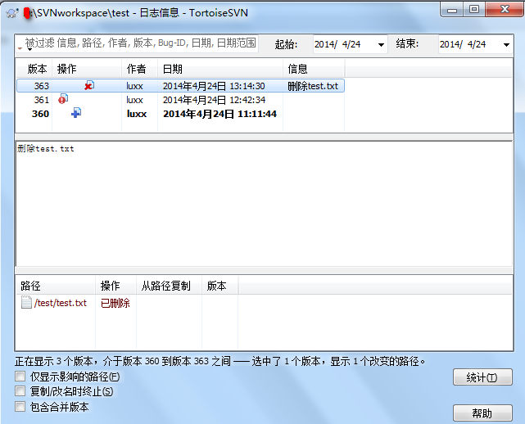

35 | 查看历史版本Source

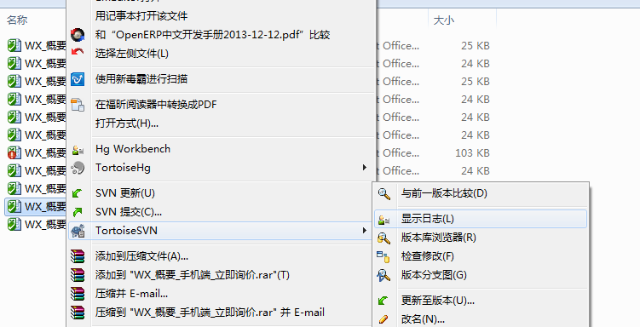

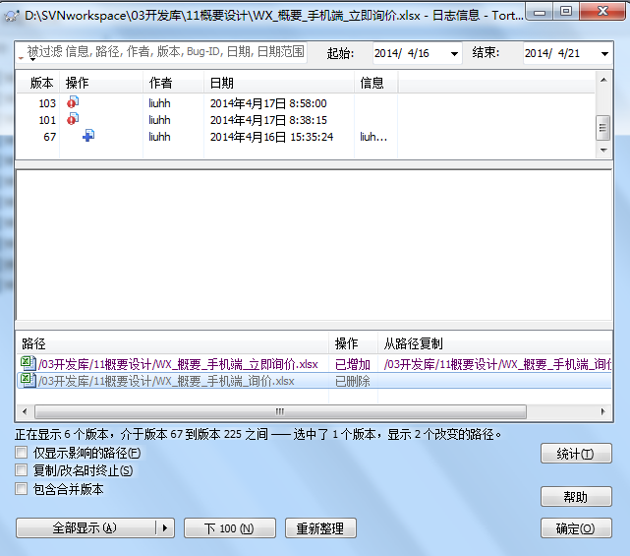

36 | 取历史版本Source

 | 首先选中要取得的版本履历，然后从列表中选中Source文件，右键->Save reversion to
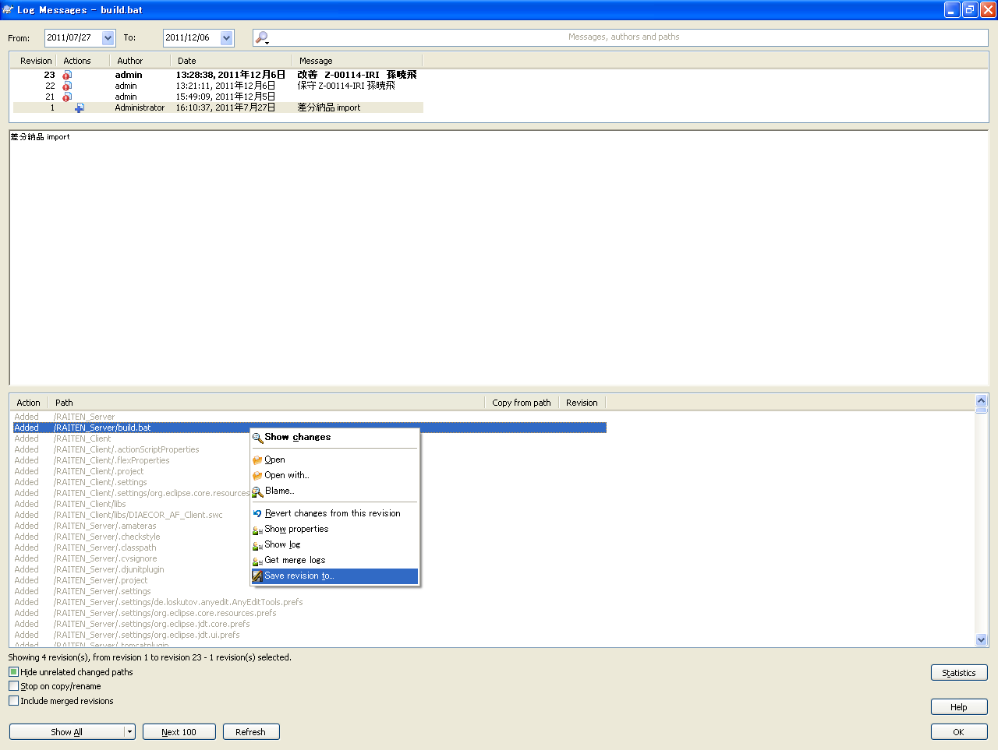

37 | 查看SVN服务器目录（该操作只限于配置管理员）

